disbursement
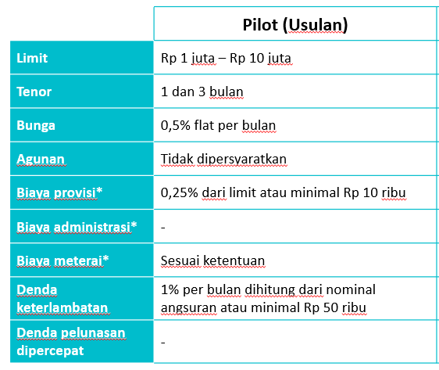
Total pinjaman | 1,000,000 |  | Nominal yang di kredit | 940,000
Tenor | 3 |  | Interest BCAD | 0
 |  |  | Provisi | Rp50,000 | 2.00%
 |  |  | Meterai | Rp10,000 | 1.0%
Loan Type | BluExtraCash
Bunga PerBulan | Rp20,000
Cicilan Perbulan Tanpa Bunga | Rp2,000,000 |  | Denda | 1%
Cicilan Perbulan Dengan Bunga | Rp338,333 |  | Denda | 50000
Cicilan Perbulan Dengan Bunga(Jika Telat Bayar) | Rp2,070,000

TABLE BLUEXTRACASH

Period | Tanggal | Interest | Principal | Installment | Sisa Pokok | Cek Paid
Realisasi | 2021-12-13 | 0 | 0.00 | 60,000.00 | 4,000,000.00
1 | 2022-01-13 | 5,000.00 | 333,333.00 | 338,333.00 | 666,667.00 | Paid
2 | 2022-02-13 | 5,000.00 | 333,333.00 | 338,333.00 | 333,334.00 | Paid
3 | 2022-03-13 | 5,000.00 | 333,334.00 | 338,334.00 | 1.00 | Paid

Total |  | 15,000.00 | 1,000,000.00 | 1,015,000.00 | 1,000,002.00

